Sheet1
รายงานผลการใช้จ่ายงบประมาณ
สถานีตำรวจภูธรสถานีตำรวจภูธรเมืองสมุทรสาคร
ประจำปีงบประมาณ พ.ศ.๒๕๖9
 |  |  |  |  |  | ข้อมูล ณ วันที่ ๓๑ มีนาคม ๒๕๖9
ที่ | ชื่อโครงการ / กิจกรรม | ผลการดำเนินงาน | งบประมาณที่ได้รับ | ผลการเบิกจ่าย | คิดเป็นร้อยละ | ปัญหา/อุปสรรค
 |  |  |  |  |  | แนวทางการแก้ไข
1 | โครงการการบังคับใช้กฎหมาย อำนวยความยุติธรรมและบริการประชาชน กิจกรรมการบังคับใช้กฎหมายและบริการประชาชน | การใช้จ่ายงบประมาณเป็นตามระเบียบ และเป็นไปตามเป้าหมาย | 12,272,950.00 | 6,287,660.13 | 51.23 | ไม่มีปัญหาอุปสรรค
2 | โครงการปฏิรูประบบงานตำรวจ กิจกรรมการปฏิรูประบบงานสอบสวนและการบังคับใช้กฎหมาย | การใช้จ่ายงบประมาณเป็นตามระเบียบ และเป็นไปตามเป้าหมาย | 581,100.00 | 314,719.00 | 54.16 | ไม่มีปัญหาอุปสรรค
3 | โครงการปราบปรามการค้ายาเสพติด กิจกรรมการสกัดกั้นปราบปราม การผลิต การค้ายาเสพติด | การใช้จ่ายงบประมาณเป็นตามระเบียบ และเป็นไปตามเป้าหมาย | 356,700.00 | 94,182.69 | 26.40 | ไม่มีปัญหาอุปสรรค
4 | โครงการรณรงค์ป้องกันและแก้ไขปัญหาอุบัติเหตุทางถนนช่วงเทศกาลปีใหม่และเทศกาลส่งกรานต์ 2569 | การใช้จ่ายงบประมาณเป็นตามระเบียบ และเป็นไปตามเป้าหมาย | 42,000.00 | 42,000.00 | 100.00 | ไม่มีปัญหาอุปสรรค
5 | โครงการตํารวจประสานโรงเรียน (๑ ตํารวจ ๑ โรงเรียน) | การใช้จ่ายงบประมาณเป็นตามระเบียบ และเป็นไปตามเป้าหมาย | 1,140.00 | 1,140.00 | 100.00 | ไม่มีปัญหาอุปสรรค
6 | โครงการดำเนินงานตำบลยั่งยืน | การใช้จ่ายงบประมาณเป็นตามระเบียบ และเป็นไปตามเป้าหมาย | 37,500.00 | 22,500.00 | 60.00 | ไม่มีปัญหาอุปสรรค
7 | โครงการบำเพ็ญประโยชน์ | การใช้จ่ายงบประมาณเป็นตามระเบียบ และเป็นไปตามเป้าหมาย | 13,900.00 | 13,900.00 | 100.00 | ไม่มีปัญหาอุปสรรค
8 | งานชุมชนสัมพันธ์และมวลชนสัมพันธ์ | การใช้จ่ายงบประมาณเป็นตามระเบียบ และเป็นไปตามเป้าหมาย | 70,820.00 | 47,250.00 | 66.72 | ไม่มีปัญหาอุปสรรค
9 | โครงการการศึกษาเพื่อต่อต้านการใช้ ยาเสพติด D.A.R.E. | การใช้จ่ายงบประมาณเป็นตามระเบียบ และเป็นไปตามเป้าหมาย | 70,200.00 | 70,200.00 | 100.00 | ไม่มีปัญหาอุปสรรค
10 | ค่าปิดล้อมตรวจค้น | การใช้จ่ายงบประมาณเป็นตามระเบียบ และเป็นไปตามเป้าหมาย | 20,000.00 | 10,000.00 | 50.00 | ไม่มีปัญหาอุปสรรค
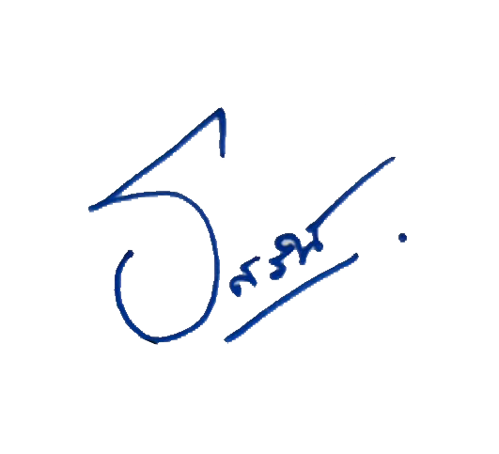
รวม |  |  | 13,466,310.00 | 6,903,551.82 | 51.27
 | ตรวจแล้วถูกต้อง |  |  | ทราบ

 | พ.ต.ต.หญิง |  |  | พ.ต.อ.
 | (รสริน พัฒนพงษ์) |  |  | (สิทธิพร กะสิ)
 | สว.อก.สภ.เมืองสมุทรสาคร |  |  | ผกก.สภ.เมืองสมุทรสาคร

